Hoja1
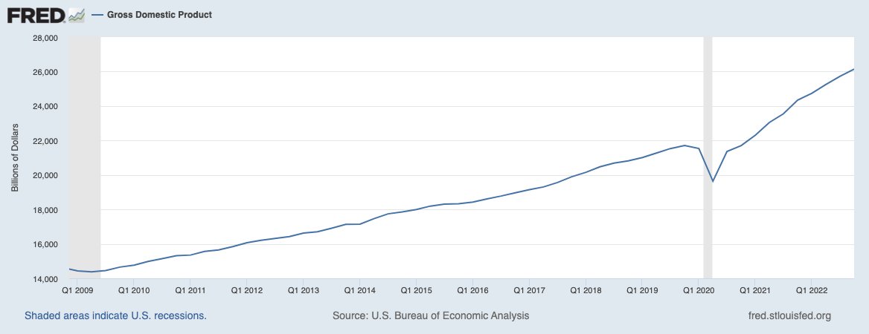
Periodos | Ruta temática
Producto Interno Bruto, a precios de mercado p1/ r1/ a/ f1/
(Millones de pesos a precios de 2013.)
Trimestral | Ruta temática
Valores absolutos f2/
(Millones de pesos a precios de 2013.)
Trimestral
2010/01

14,371,721.50 | 14,730,064
2010/02

14,998,399.40 | 14,890,758
2010/03

14,921,452.80 | 15,032,311
2010/04

15,499,605.10 | 15,147,830
2011/01

14,902,733.10 | 15,263,854
2011/02

15,413,046.30 | 15,344,647
2011/03

15,526,015.30 | 15,643,103
2011/04

16,139,539.70 | 15,744,973
2012/01

15,619,753.00 | 15,848,844
2012/02

16,027,465.80 | 15,988,742
2012/03

15,952,811.30 | 16,074,362
2012/04

16,638,864.60 | 16,212,911
2013/01

15,719,785.80 | 16,254,754
2013/02

16,361,862.10 | 16,168,759
2013/03

16,186,109.00 | 16,309,267
2013/04

16,840,991.50 | 16,405,770
2014/01

16,162,075.20 | 16,519,438
2014/02

16,743,451.80 | 16,736,651
2014/03

16,649,895.30 | 16,777,805
2014/04

17,408,777.80 | 16,964,883
2015/01

16,710,198.90 | 17,058,400
2015/02

17,261,204.50 | 17,265,351
2015/03

17,331,653.30 | 17,467,133
2015/04

17,866,375.90 | 17,428,156
2016/01

17,166,386.10 | 17,529,762
2016/02

17,781,120.90 | 17,605,860
2016/03

17,625,642.30 | 17,765,781
2016/04

18,415,807.70 | 17,975,775
2017/01

17,757,592.10 | 18,061,425
2017/02

18,084,813.70 | 18,119,427
2017/03

17,900,722.40 | 18,044,179
2017/04

18,745,917.10 | 18,307,213
2018/01

18,018,663.60 | 18,515,314
2018/02

18,670,352.50 | 18,502,756
2018/03

18,405,820.50 | 18,552,208
2018/04

18,985,339.40 | 18,545,018
2019/01

18,240,968.70 | 18,554,459
2019/02

18,464,189.90 | 18,476,519
2019/03

18,371,400.50 | 18,515,294
2019/04

18,856,161.90 | 18,430,382
2020/01

18,069,681.10 | 18,247,599
2020/02

15,028,758.10 | 15,005,843
2020/03

16,839,487.60 | 16,969,182
2020/04

18,089,113.30 | 17,701,916
2021/01

17,433,940.10 | 17,775,718
2021/02

17,967,574.30 | 17,902,703
2021/03

17,563,657.30 | 17,699,850
2021/04

18,273,129.20 | 17,904,768
2022/01

17,761,376.90 | 18,114,330
2022/02

18,402,501.40 | 18,310,419
2022/03

18,330,898.20 | 18,476,243
2022/04

18,925,112.10 | 18,560,365

